Tableau 2 Besoins
Besoins en chaud et froid |  |  |  |  |  |  |  |  |  |  |  |  |  |  |  |  |  |  |  | Sélecectionner le département du projet | 01 ― Ain
 |  |  |  |  |  |  |  |  |  |  |  |  |  |  |  |  |  |  |  | Zone climatique | H1c | cf carte à droite ->
 |  |  |  |  |  |  |  |  |  |  |  |  |  |  |  |  |  |  |  | Altitude du projet (m) | <400
Bâtiment | Neuf/ existant | Date de raccordement prévue | Type de bâtiment | Surface (m2) | Besoins chaud MWh | dont Besoins chauffage | dont Besoins ECS | P chaud Souscrite kW | Besoins chaud / m2 | Classe énerg. (A, B, C, …) | Besoins froid MWh | dont Besoins climatisation | dont Besoins rafraîchissement | P froid Souscrite kW | Besoins froid / m2 | Estimation des besoins 2030 : quantifier les besoins en incluant l'impact du décret éco-énergie tertiaire sur les bâtiments concernés MWh | Estimation des besoins 2040 : quantifier les besoins en incluant l'impact du décret éco-énergie tertiaire sur les bâtiments concernés MWh | Consommation plafond d'efficacité énergétique chauffage bâtiment hors ECS (MWh/an) | Commentaire (automatique) |  |  |  | 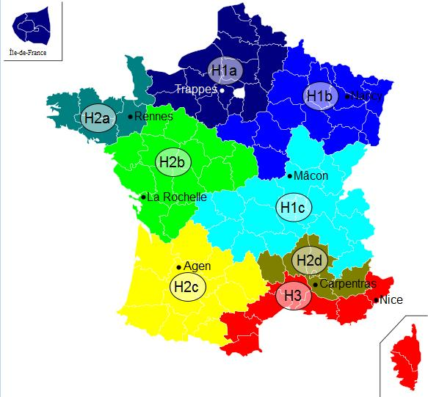
Les xxx | Existant | 2,021 | Log. sociaux | 500 |  |  |  |  | 0 |  |  |  |  |  | 0 |  |  | 54.00
 |  |  | Log. sociaux |  |  |  |  |  | 0 |  |  |  |  |  | 0 |  |  | 0.00
CHU X | Existant | 2,022 | Log. sociaux |  |  |  |  |  | 0 |  |  |  |  |  | 0 |  |  | 0.00
Collège | Neuf | 2,014 | Log. sociaux |  |  |  |  |  | 0 |  |  |  |  |  | 0 |  |  | 0.00
 |  |  | Log. sociaux |  |  |  |  |  | 0 |  |  |  |  |  | 0 |  |  | 0.00

Tableau 6 Impact subvention
Tableau 6 : Impact de l'aide sur le prix de vente de la chaleur
 | 6.1. Impact aide sur prix vente
 | Taux d'aide | Montant de l'aide | Prix de vente moyen de la chaleur € HT / MWh | Prix de vente moyen de la chaleur € TTC / MWh | R1 moyen € TTC/MWh | R2 moyen € TTC/MWh | R21 | R22 | R23 | R24
 |  |  |  |  |  |  | € TTC/MWh | € TTC/MWh | € TTC/MWh | € TTC/MWh
 | 0%
 | 5%
 | 10%
 | 15%
 | 20%
 | 25%
 | 30%
 | 35%
 | 40%
 | 45%
 | 50%
 | 55%
 | 60%
 | 65%
 | 70%
 | 80%
 | 90%
 | 100%
 | Prix avant opération si réseau existant | -

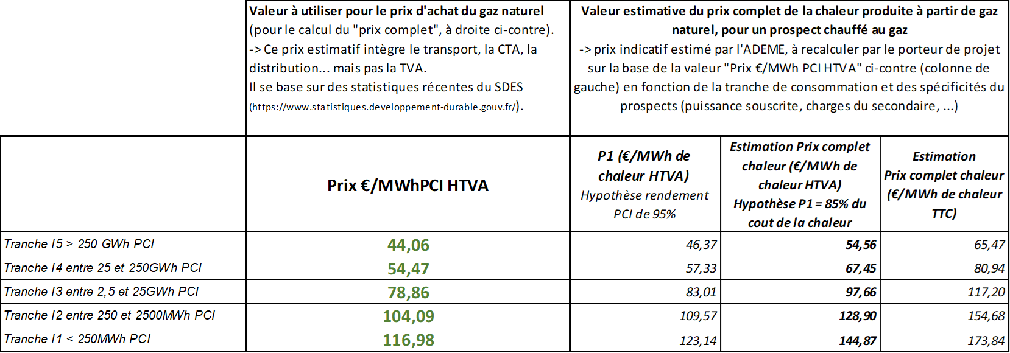
 | 6.2. Impact aide sur prix vente pour différents abonnés
 | Faire apparaître les formules de calcul dans le tableau ci-dessous
 | Nom du prospect
 | Type de prospect |  | Bailleur (office) | Bailleur (ESH) | Copropriété | Copropriété | Bâtiment public (école, mairie, …) | Tertiaire
 | kW souscrit
 | MWh/an
 | Prix vente de la chaleur en €TTC/MWh | Situation actuelle (équivalent P1 + P’1 + P2 + P3)
 |  | Prix vente après opération sans subvention
 |  | Prix vente après opération avec subvention (il faut que dans cette ligne le prix de la chaleur varie en fonction du montant de subvention)

